エクセルとは
エクセルとは
「計算」、「グラフ作成」、「大量のデータ管理」が得意なアプリです。これらのうち、どれか一つでもメインに文書を作る時にはエクセルを使うと便利です。

内訳 | 単価 | 数量 | 金額 |  | 品目 | 支出
ケーキ | 3,500 | 1 | 3,500 |  | 軽食代 | ¥20,000
飾り付け | 2,000 | 1 | 2,000 |  | ビンゴの景品 | ¥10,000
ジュース | 130 | 10 | 1,300 |  | 記念品 | ¥7,000
ピザ | 2,200 | 3 | 6,600 |  | 場所代 | ¥10,000
お菓子 | 200 | 5 | 1,000 |  | その他 | ¥3,000
手みやげ | 450 | 10 | 4,500 |  | 会費支出合計 | ¥50,000
 |  | 合計 | ¥18,900

お誕生日会 予算表

データの分析

No. | 日付 | 費目 | 詳細 | 金額
1 | 2023-05-01 | 趣味 | 雑誌 | ¥1,200
2 | 2023-05-02 | 被服費 | ジャケット | ¥24,300
3 | 2023-05-04 | 食費 | 夕食 | ¥1,300
4 | 2023-05-04 | 交通費 | タクシー | ¥2,600
5 | 2023-05-07 | 食費 | 昼食 | ¥850
6 | 2023-05-07 | 日用品費 | 電気シェーバー | ¥9,800
7 | 2023-05-10 | 食費 | カレー材料 | ¥2,048
8 | 2023-05-10 | 被服費 | 靴下 | ¥1,280
9 | 2023-05-11 | 食費 | 昼食 | ¥780
10 | 2023-05-12 | 趣味 | DVD | ¥1,450
11 | 2023-05-13 | 交通費 | ガソリン | ¥3,167
12 | 2023-05-13 | 交際費 | 歓迎会 | ¥5,000
13 | 2023-05-15 | 食費 | 夜食 | ¥864
14 | 2023-05-17 | 日用品費 | シャンプー | ¥541
集計 |  |  |  | ¥55,180

ワークシートの概念

ここのセル番地は、何番でしょう？
 | 1 | 会社
 | Apple

日本語・英字と数字の入力

数字 |  |  | ⇦ | 日本語ローマ字モードとEnglish（Japan）モードで数字を入力して、違いを確認
日本語・英字 |  |  | ⇦ | 日本語・英字など文字を入力すると、数字とセル内の位置が違うことを確認
日付 |  |  | ⇦ | 今日の日付を 「月/日」あるいは「月-日」 の形で入力してみる

①演算の練習
計算の練習
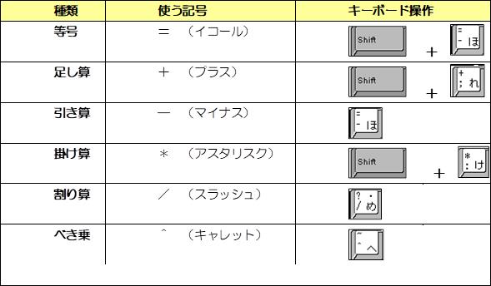

空欄に計算結果を入れましょう
 | 数値１ | 数値２ | 結果
足し算 | 10 | 10
引き算 | 20 | 8
掛け算 | 30 | 6
割り算 | 40 | 4
合計
平均
個数
最大値
最小値

